Trang bìa
Posts and Telecommunications Institute of Technology |  |  |  |  |  |  | Thiết kế |  | Tài liệu phát triển |  | Tên hệ thống |  | Quản lý kho hàng siêu thị |  |  |  | Người tạo |  | Trung kiên | Ngày tạo |  | 2023-10-04
 |  |  |  |  |  |  |  |  |  |  |  |  |  |  |  |  | Người cập nhật |  |  | Ngày cập nhật
 |  |  |  |  |  |  |  |  |  |  | Màn hình (ID) |  | Login |  | Màn hình (Tên) |  | Màn hình đăng nhập

 | QUAN LY KHO HANG SIEU THI Tài liệu phát triển hệ thống

 | Version 1.0

 |  |  |  |  |  |  |  |  |  | 1. Mục đích |  |  | 7. Giao diện màn hình
 |  |  |  |  |  |  |  |  |  | 2. Giới hạn hoạt động |  |  | 8. Danh sách hạng mục
 |  |  |  |  |  |  |  |  |  | 3. Giới hạn hệ thống |  |  | 9. Khái quát chức năng
 |  |  |  |  |  |  |  |  |  | 4. Chức năng liên quan |  |  | 10. Xử lý chi tiết
 |  |  |  |  |  |  |  |  |  | 5. Không bao gồm
 |  |  |  |  |  |  |  |  |  | 6. Sơ đồ

Posts and Telecommunications Institute of Technology |  |  |  |  |  |  | Thiết kế |  | Tài liệu phát triển |  | Tên hệ thống |  | Tìm kiếm việc và người giúp việc |  |  |  | Người tạo |  | TrungNH | Ngày tạo |  | 2018-01-10
 |  |  |  |  |  |  |  |  |  |  |  |  |  |  |  |  | Người cập nhật |  |  | Ngày cập nhật
 |  |  |  |  |  |  |  |  |  |  | Màn hình (ID) |  | Login |  | Màn hình (Tên) |  | Màn hình đăng nhập

 | Lịch sử chỉnh sửa

 | Ver |  | Ngày cập nhật |  |  | Nội dung cập nhật |  |  |  |  |  |  | Người cập nhật
 |  |  |  |  |  |  |  |  |  |  |  |  |  | Ngày duyệt |  | Người duyệt |  | Ngày duyệt |  |  | Người duyệt
 | 1 |  | 2023-04-10 |  |  | Tạo mới |  |  |  |  |  |  | Trung Kiên

Posts and Telecommunications Institute of Technology |  |  |  |  |  |  | Thiết kế |  | Tài liệu phát triển |  | Tên hệ thống |  | Tìm kiếm việc và người giúp việc |  |  |  | Người tạo |  | TrungNH | Ngày tạo |  | 2018-01-10
 |  |  |  |  |  |  |  |  |  |  |  |  |  |  |  |  | Người cập nhật |  |  | Ngày cập nhật
 |  |  |  |  |  |  |  |  |  |  | Màn hình (ID) |  | Login |  | Màn hình (Tên) |  | Màn hình đăng nhập

 | 1. Mục đích
 |  | - Dùng để login vào hệ thống
 |  | - Người sử dụng nhập acoount id và password đã đăng ký để login
 |  | - Sau khi nhấn nút login, trường hợp phát sinh lỗi thì hiển thị thông báo lỗi, ngược lại di chuyển đến màn hình chính ứng với tài khoản vừa đăng nhập

 | 2. Giới hạn hoạt động
 |  | Không có

 | 3. Giới hạn hệ thống
 |  | Không có

 | 4. Chức năng liên quan
 |  | Không có

 | 5. Không bao gồm
 |  | Không có

Posts and Telecommunications Institute of Technology |  |  |  |  |  |  | Thiết kế |  | Tài liệu phát triển |  | Tên hệ thống |  | Tìm kiếm việc và người giúp việc |  |  |  | Người tạo |  | TrungNH | Ngày tạo |  | 2018-01-10
 |  |  |  |  |  |  |  |  |  |  |  |  |  |  |  |  | Người cập nhật |  |  | Ngày cập nhật
 |  |  |  |  |  |  |  |  |  |  | Màn hình (ID) |  | Login |  | Màn hình (Tên) |  | Màn hình đăng nhập

Màn hình Login
 | 6. Sơ đồ

Khởi động
hệ thống

màn hình Hệ Thống theo User đăng nhập

User

 | Table

 |  |  | № | Loại | Tên |  |  |  |  |  | I/O | Ghi chú
 |  |  | 1 | M | User |  |  | Table quản lý user |  |  | O
 |  |  | 2
 |  |  | 4
 |  |  | 5
 |  |  | 6
 |  |  | 7
 |  |  | 8
 |  |  | 9
 |  |  | 10

 |  |  |  | ※ Loại (M: Master / T: Transaction table / Ⅰ: INI file / W: work table / V: view / S: stored procedures / L: SQL loader / F: file)

Thiết Kế
Posts and Telecommunications Institute of Technology |  |  |  |  |  |  | Thiết kế |  |  |  | Tài liệu phát triển |  |  |  | Tên hệ thống |  |  |  | Quản lý kho hàng siêu thị |  |  |  |  | Người tạo | Trung Kiên | Ngày tạo | 2023-04-10
 |  |  |  |  |  |  |  |  |  |  |  |  |  |  |  |  |  |  |  |  |  |  |  | Người cập nhật |  | Ngày cập nhật
 |  |  |  |  |  |  |  |  |  |  |  |  |  |  | Màn hình (ID) |  |  |  | Login |  | Màn hình (Tên) |  |  | Màn hình đăng nhập

 | 7. Giao diện màn hình

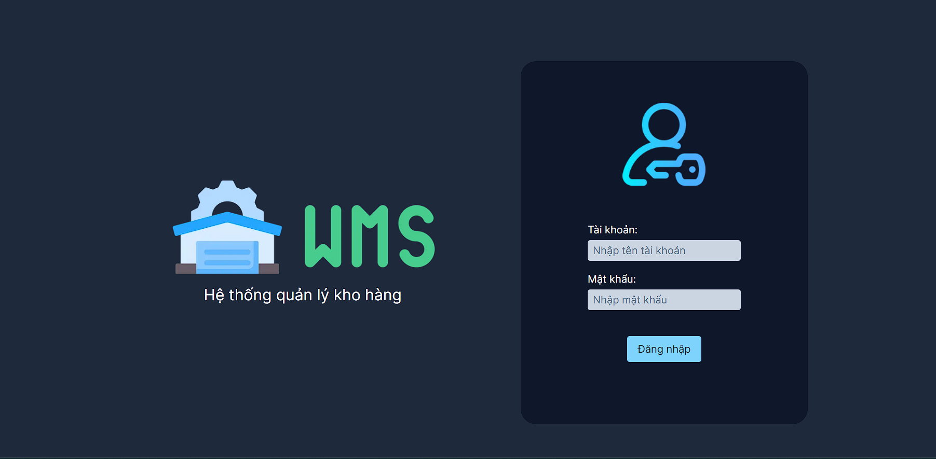

Posts and Telecommunications Institute of Technology |  |  |  |  |  |  | Thiết kế |  |  |  | Tài liệu phát triển |  |  |  | Tên hệ thống |  |  |  | Quản lý kho hàng siêu thị |  |  |  |  | Người tạo | Trung Kiên | Ngày tạo | 2023-04-10
 |  |  |  |  |  |  |  |  |  |  |  |  |  |  |  |  |  |  |  |  |  |  |  | Người cập nhật |  | Ngày cập nhật
 |  |  |  |  |  |  |  |  |  |  |  |  |  |  | Màn hình (ID) |  |  |  | Login |  | Màn hình (Tên) |  |  | Màn hình đăng nhập

 | 8. Danh sách hạng mục

 |  | [Vùng nhập]
 |  | № | Tên hạng mục |  |  |  | Loại dữ liệu |  | Độ dài |  |  | Bắt buộc |  | I/O | Control |  |  | Format |  | Ghi chú
 |  | 1 | AccountId |  |  |  | Chuỗi chữ |  |  | 32 |  |  | Y | In | Textbox
 |  | 2 | Password |  |  |  | Chuỗi chữ |  |  | 32 |  |  | Y | In | Textbox |  |  | Password |  | Hiển thị ********

 |  | [Vùng nút]
 |  | № | Tên hạng mục |  |  |  |  |  | Control |  |  |  |  |  |  | Ghi chú
 |  | 1 | Đăng nhập |  |  |  |  |  | Button

Posts and Telecommunications Institute of Technology |  |  |  |  |  |  | Thiết kế |  |  |  | Tài liệu phát triển |  |  |  | Tên hệ thống |  |  |  | Quản lý kho hàng siêu thị |  |  |  |  | Người tạo | Trung Kiên | Ngày tạo | 2023-04-10
 |  |  |  |  |  |  |  |  |  |  |  |  |  |  |  |  |  |  |  |  |  |  |  | Người cập nhật |  | Ngày cập nhật
 |  |  |  |  |  |  |  |  |  |  |  |  |  |  | Màn hình (ID) |  |  |  | Login |  | Màn hình (Tên) |  |  | Màn hình đăng nhập

 | 9. Khái quát chức năng
 |  | (1) Hiển thị ban đầu
 |  |  | 1. Hiển thị màn hình ở trạng thái ban đầu

 |  | (2) Xử lý đăng nhập
 |  |  | 1. Nhấn nút login thì thực hiện xử lý đăng nhập
 |  |  | 2. Đăng nhập thành công thì di chuyển sang màn hình Menu phù hợp với chắc năng của tài khoản,
 |  |  | trường hợp phát sinh lỗi thì hiển thị nội dung lỗi, không thực hiện di chuyển màn hình

Posts and Telecommunications Institute of Technology |  |  |  |  |  |  | Thiết kế |  |  |  | Tài liệu phát triển |  |  |  | Tên hệ thống |  |  |  | Tìm kiếm việc và người giúp việc |  |  |  |  | Người tạo | TrungNH | Ngày tạo | 2018-01-10
 |  |  |  |  |  |  |  |  |  |  |  |  |  |  |  |  |  |  |  |  |  |  |  | Người cập nhật |  | Ngày cập nhật
 |  |  |  |  |  |  |  |  |  |  |  |  |  |  | Màn hình (ID) |  |  |  | Login |  | Màn hình (Tên) |  |  | Màn hình đăng nhập

 | 10. Xử lý chi tiết
 |  | (1) Hiển thị ban đầu
 |  |  | 1. Thực hiện khởi tạo màn hình ban đầu

 |  |  |  | [Vùng nhập]
 |  |  |  | № | Tên hạng mục |  |  |  | Nội dung hiển thị |  |  |  |  |  |  |  |  |  |  | Giá trị |  |  | Sử dụng |  | Ghi chú
 |  |  |  | 1 | AccountId |  |  |  | Tên tài khoản |  |  |  |  |  |  |  |  |  |  | Blank |  |  | Có thể
 |  |  |  | 2 | Password |  |  |  | Mật khẩu |  |  |  |  |  |  |  |  |  |  | Blank |  |  | Có thể

 |  |  |  | [Vùng nút]
 |  |  |  | № | Tên hạng mục |  |  |  | Nội dung hiển thị |  |  |  |  |  |  |  |  |  |  | Giá trị |  |  | Sử dụng |  | Ghi chú
 |  |  |  | 1 | Đăng nhập |  |  |  | Đăng nhập |  |  |  |  |  |  |  |  |  |  |  |  |  | Có thể

 |  | (2) Xử lý đăng nhập
 |  |  | 1. Nhấn nút login thì thực hiện xử lý.
 |  |  | 2. Xử lý check
 |  |  |  | a. Check hạng mục
 |  |  |  | № | Tên hạng mục |  |  |  | Nội dung check |  |  |  |  |  |  |  |  |  |  |  |  | Message
 |  |  |  | 1 | AccountId |  |  |  | Trường hợp chưa nhập, báo lỗi |  |  |  |  |  |  |  |  |  |  |  |  | Chưa nhập tên tài khoản!
 |  |  |  | 2 | Password |  |  |  | Trường hợp chưa nhập, báo lỗi |  |  |  |  |  |  |  |  |  |  |  |  | Chưa nhập mật khẩu!

 |  |  | 3. Xử lý đăng nhập
 |  |  |  | Đối tượng |  |  |  | Truy xuất
 |  |  |  | User |  |  |  |  | Account.id |  |  |  |  |  |  |  | ＝ | Object.fromEntries(formData.entries()).accountId
 |  |  |  |  |  |  |  |  | Account.password |  |  |  |  |  |  |  | ＝ | Object.fromEntries(formData.entries()).password
 |  |  |  | a. Truy vấn vào API login để kiểm tra id tài khoản & pasword
 |  |  |  |  | Bên front end sửa dụng hàm fetch('http://localhost:8080/login/',{ method:'POST', body: JSON.stringify(input), headers: {'Content-Type': 'application/json',}, }); Để post dữ liệu đăng nhập lên back end bằng api /login để đăng nhập
 |  |  |  |  | Bên back end sử dụng hàm UserService.handleLogin để xác thực đăng nhập. Nếu xác thực thành công sẽ trả về JWT.
 |  |  |  | Thông báo |  | Trường hợp |  |  |  |  |  |  |  |  |  |  |  |  |  |  |  | Message Code
 |  |  |  | SUCCESS |  | Đăng nhập thành công |  |  |  |  |  |  |  |  |  |  |  |  |  |  |  | 0
 |  |  |  | FAIL |  | Kiểm tra lại email và password |  |  |  |  |  |  |  |  |  |  |  |  |  |  |  | 101
 |  |  |  | FAIL |  | Tài khoản đã bị khóa |  |  |  |  |  |  |  |  |  |  |  |  |  |  |  | 102
 |  |  |  | FAIL |  | Không tìm thấy kho thuộc quyền quản lý của tài khoản |  |  |  |  |  |  |  |  |  |  |  |  |  |  |  | 103

